埋葬料(費)請求書フォーム
 |  |  |  |  |  | 被保険者（本人） |  |  |  |  |  | 埋葬料（費） 請求書
 |  |  |  |  |  | 被扶養者（家族）
 |  |  |  |  |  |  |  |  |  |  |  |  |  |  |  |  |  |  | 受付印
ジェイテクト健康保険組合 理事長 殿
本件で取得された個人情報については、貴健保組合の個人情報保護方針に基づき利用されることに同意の上、申請いたします。
被保険者情報 | 資格情報の記号・番号 |  |  |  |  | - |  |  |  |  |  |  | 被保険者氏名
 |  |  | ※①マイナポータル、②資格情報のお知らせ、③資格確認書 等でご確認ください。
 | 事業所 |  | 名称 |  |  |  |  |  |  |  |  |  | 所属 | （工場・支社） |  |  | （部署名）

死亡者の情報 | 死亡者の |  | 氏名 |  |  |  |  |  |  |  | 続柄 |  |  | 生年 月日
 |  |  |  |  |  |  |  |  |  |  |  |  |  |  |  |  |  | 年 |  | 月 |  | 日
 | 死亡年月日 |  | 令和 |  |  |  |  | 年 |  |  |  | 月 |  |  |  | 日
 | 死亡の 原因 |  |  | 病死 | （病名： |  |  |  |  |  |  |  |  |  |  |  |  |  |  |  | ）
 |  |  |  | その他 | （ |  |  |  |  |  |  |  |  |  |  |  |  |  |  |  | ）
 |  |  |  | 第三者行為による死亡 （交通事故 または 暴行等） |  |  |  |  |  |  |  |  |  |  |  | → 内容確認のため提出前に健保にご連絡ください。
請求者の情報 |  |  |  |  |  |  |  |  |  |  |  |  |  | ※ 請求者が被保険者でない場合のみ 記入してください。
 |  | 上記のとおり請求します。
 |  | ただし給付金の受領を下記事業主に委任します。

 |  |  |  | 令和 |  | 年 |  |  | 月 |  |  | 日 |  | ◆ | 被保険者は事業所経由で振込のため本欄記入は不要です。
 |  |  |  |  |  |  |  |  |  |  |  |  |  | ◆ | 請求者名義の振込銀行口座を必ずご記入ください。
 | 郵便番号 |  |  |  |  |  | － |  |  |  |  |  |  | [金融機関コード] |  |  |  | [店番コード]
 | 住所 |  |  |  |  |  |  |  |  |  |  |  |  | [フリガナ] |  |  |  | [フリガナ]

 | 請求者氏名
 |  |  |  |  |  |  |  |  |  |  |  |  |  | 普通 | 口座番号（７桁） |  |  | フリガナ
 | 被保険者との続柄 |  |  |  |  |  |  | （ |  |  |  |  | ） |  |  |  |  | 名義
 | 電話番号 |  |  |  |  | ー |  |  |  | ー |  |  |  |  | ※ 請求者名義の振込口座情報が確認できる書類を添付ください。

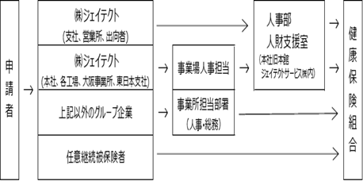
事業主証明欄 | この請求内容が正しいことを証明します。 |  |  |  |  |  |  |  |  |  |  |  |  |  |  | 【提出ﾙｰﾄ】
 | 委任を受けた給付金の受領は、
 | 貴健保組合との間で定められている方法で受け取ります。
 |  |  |  | 令和 | 年 |  | 月 |  | 日
 |  | 事業所所在地
 |  | 事 業 所 名 称
 |  | 事 業 主 氏 名

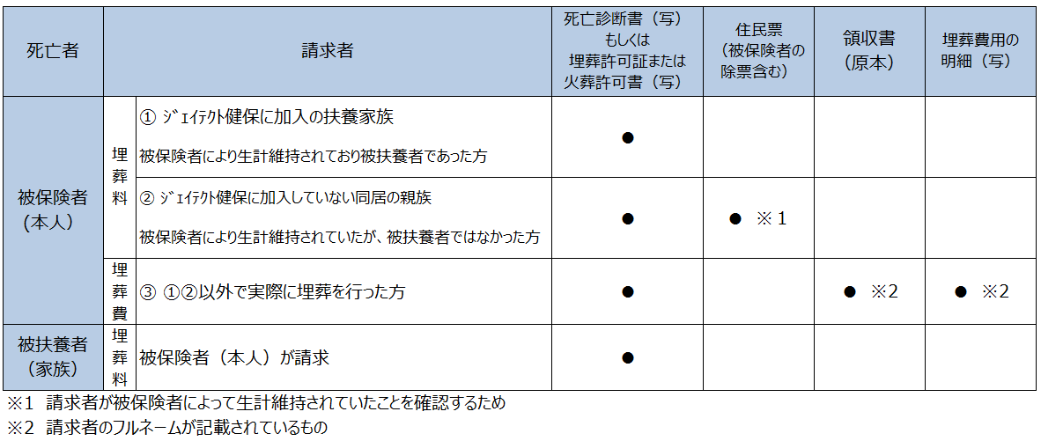
【添付書類】

2026.05

